2019_09_data
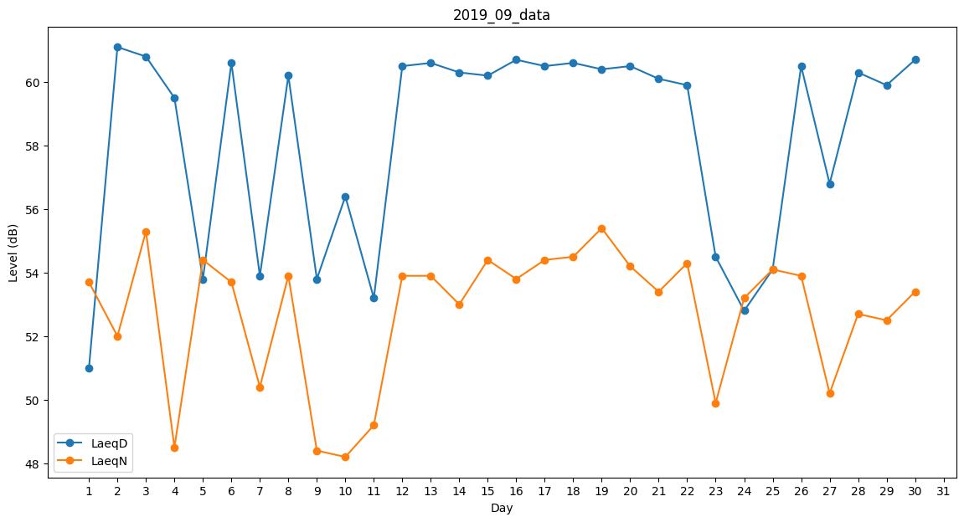
Day | LaeqD | LaeqN
1 | 51 | 53.7
2 | 61.1 | 52
3 | 60.8 | 55.3
4 | 59.5 | 48.5
5 | 53.8 | 54.4
6 | 60.6 | 53.7
7 | 53.9 | 50.4
8 | 60.2 | 53.9
9 | 53.8 | 48.4
10 | 56.4 | 48.2
11 | 53.2 | 49.2
12 | 60.5 | 53.9
13 | 60.6 | 53.9
14 | 60.3 | 53
15 | 60.2 | 54.4
16 | 60.7 | 53.8
17 | 60.5 | 54.4
18 | 60.6 | 54.5
19 | 60.4 | 55.4
20 | 60.5 | 54.2
21 | 60.1 | 53.4
22 | 59.9 | 54.3
23 | 54.5 | 49.9
24 | 52.8 | 53.2
25 | 54.1 | 54.1
26 | 60.5 | 53.9
27 | 56.8 | 50.2
28 | 60.3 | 52.7
29 | 59.9 | 52.5
30 | 60.7 | 53.4

